佛山2021
2021-07-01 |  | 2021-12-01
https://wenda.bendibao.com/live/201959/2011.shtm#:~:text=%E3%80%90%E5%AF%BC%E8%AF%AD%E3%80%91%EF%BC%9A%20%E8%81%8C%E5%B7%A5%E5%85%BB%E8%80%81%E4%BF%9D%E9%99%A9%EF%BC%9A%E5%90%AB%E6%9C%89%E9%9B%87%E5%B7%A5%E4%B8%AA%E4%BD%93%E5%B7%A5%E5%95%86%E6%88%B7%E5%8D%95%E4%BD%8D%E7%BC%B4%E7%BA%B314%25%EF%BC%8C%E6%97%A0%E9%9B%87%E5%B7%A5%E4%B8%AA%E4%BD%93%E5%B7%A5%E5%95%86%E6%88%B7%E5%8F%8A%E7%81%B5%E6%B4%BB%E5%B0%B1%E4%B8%9A%E4%BA%BA%E5%91%98%E5%8D%95%E4%BD%8D%E7%BC%B4%E7%BA%B312%25%E3%80%82%20%E5%A4%B1%E4%B8%9A%E4%BF%9D%E9%99%A9%EF%BC%9A%E4%B8%80%E6%A1%A3%20%28%E5%8D%95%E4%BD%8D0.32%25%EF%BC%8C%E4%B8%AA%E4%BA%BA0.20%25%29%E3%80%81%E4%BA%8C%E6%8C%A1,%28%E5%8D%95%E4%BD%8D0.48%25%EF%BC%8C%E4%B8%AA%E4%BA%BA0.20%25%29%E3%80%81%E4%BA%8C%E6%8C%A1%20%28%E5%8D%95%E4%BD%8D0.80%25%EF%BC%8C%E4%B8%AA%E4%BA%BA0.20%25%29%E3%80%82%20%E8%81%8C%E5%B7%A5%E5%8C%BB%E4%BF%9D%EF%BC%9A%E4%B8%80%E6%A1%A3%20%28%E5%8D%95%E4%BD%8D3%25%EF%BC%8C%E4%B8%AA%E4%BA%BA0.5%25%29%E3%80%81%E4%BA%8C%E6%A1%A3%20%28%E5%8D%95%E4%BD%8D3%EF%BC%8C%E4%B8%AA%E4%BA%BA1.5%25%29%E3%80%82 |  | https://guangdong.chinatax.gov.cn/gdsw/fssw_tzgg/2021-11/30/content_67510a3b6a594abc9e13367aeca4e489.shtml?utm_source=chatgpt.com
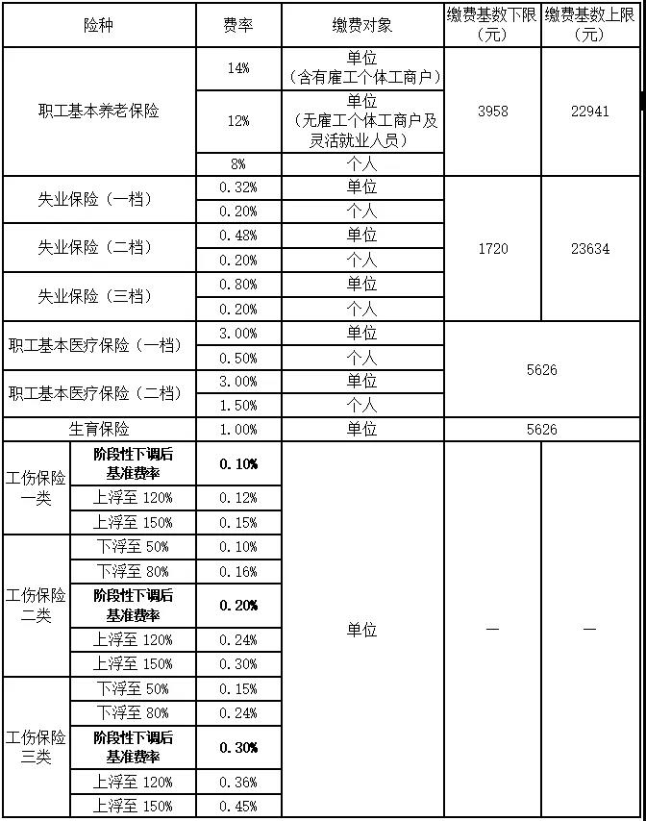
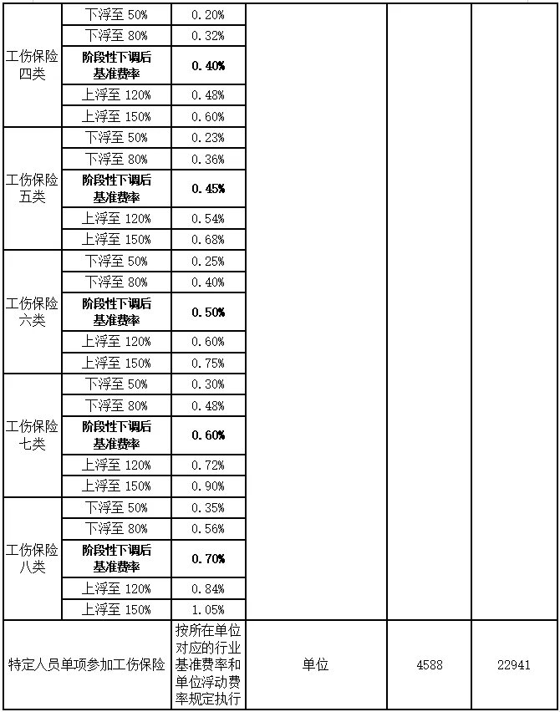
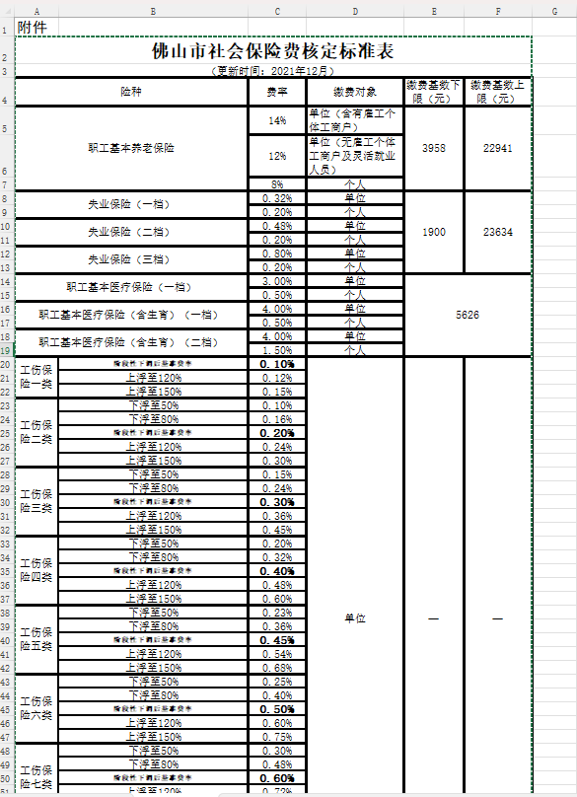

1 | 2021、2022、2023、2024社保年度缴费基数通告与PDF（佛山市人社/税务）：
 | https://guangdong.chinatax.gov.cn/gdsw/stsw_sbzc/2023-04/27/content_ddec7fe19a6848babd4605744360027f.shtml?utm_source=chatgpt.com

2 | 官方文件明确指出，2021年1月1日起至12月31日的佛山市企业职工基本医疗保险（含生育）的缴费比例为：

 | 单位缴费 3%（由原先的 3.5% 下调至 3%）
 | 个人缴费仍为 0.5%（一档）或 1.5%（二档）

 | https://ddei3-0-ctp.asiainfo-sec.com:443/wis/clicktime/v1/query?url=https%3a%2f%2fm12333.cn%2fpolicy%2fmyzr.html%3futm%5fsource%3dchatgpt.com&umid=15872A4B-3C4D-B206-9FFC-112CDBBABAF2&auth=1b7026dd0d0ddf2d048eb69ec2055ced11f64474-cbf296ef94cf875f48b5b5eed7cbe6d7acde06de
 | https://guangdong.chinatax.gov.cn/gdsw/fssw_gkwj/2021-01/04/content_0a76334fa06a4307b3d574a76f35655f.shtml?utm_source=chatgpt.com

 | https://guangdong.chinatax.gov.cn/gdsw/fssw_tzgg/2019-09/27/content_4a120c41af1b4d959694da917fd25a6c.shtml?utm_source=chatgpt.com
3 | 失业保险上下限

a | 从2021年7月1日起失业保险缴费基数下限按我市最低工资调整，目前为1720元；上限为23634元
 | https://guangdong.chinatax.gov.cn/gdsw/fssw_gkwj/2021-06/30/content_cf0cad21a94e430f855e8fbdfa49d542.shtml?utm_source=chatgpt.com
b | 从2021年12月1日起，调整我市失业保险缴费基数，相关事项通知如下： 一、失业保险缴费基数下限按我市最低工资调整，即调整为1900元；上限维持23634元不变。
 | https://guangdong.chinatax.gov.cn/gdsw/fssw_tzgg/2021-11/30/content_67510a3b6a594abc9e13367aeca4e489.shtml?utm_source=chatgpt.com

4 | 公积金缴存上限
 | 2021年度缴存基数不得高于我市2020年度城镇非私营单位在岗职工月平均工资3倍，即23634元。

 | https://www.sohu.com/a/471145371_121123912

佛山2022
http://shebao.southmoney.com/dongtai/sbzc/202207/312138.html
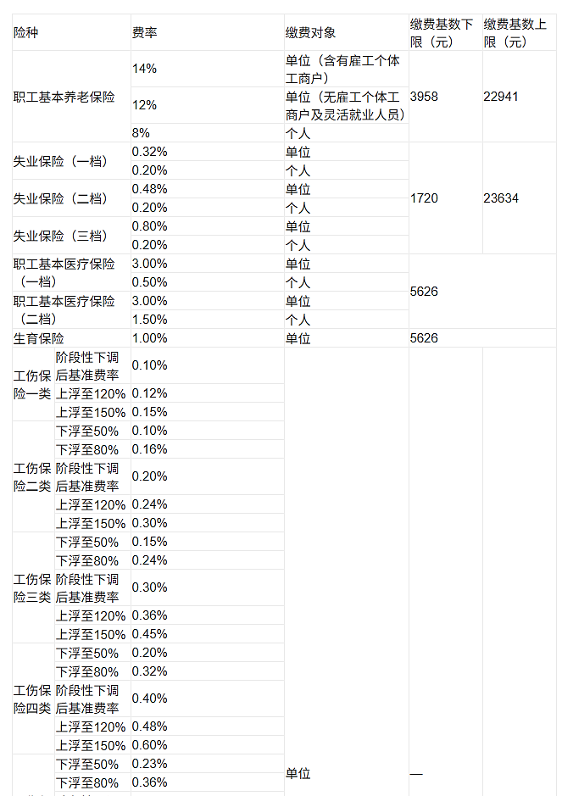
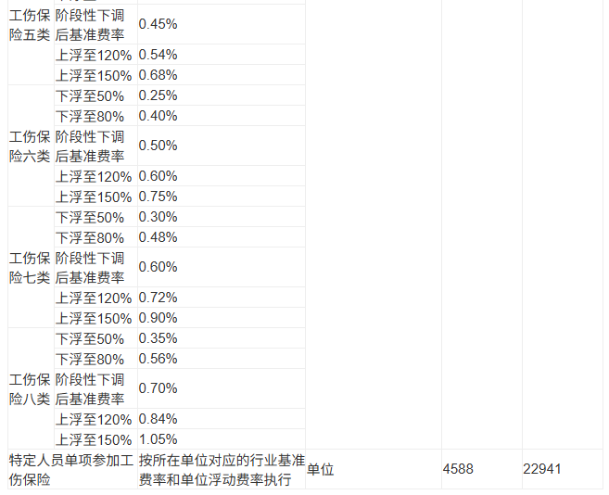
 | 1 | 2021年，佛山实施阶段性政策，将单位医疗保险缴费从 3.5% 降至 3%，缓解企业负担。此政策执行至当年年底。

 |  | 2022年，单位缴费率恢复原比例 3.5%

 |  | https://guangdong.chinatax.gov.cn/gdsw/fssw_gkwj/2022-01/04/content_88612daa138a4c5b906846fc13107c98.shtml?utm_source=chatgpt.com

 |  | https://guangdong.chinatax.gov.cn/gdsw/fssw_gkwj/2021-01/04/content_0a76334fa06a4307b3d574a76f35655f.shtml?utm_source=chatgpt.com

 | 2 | 2022年度缴存基数不得高于佛山市2021年度城镇非私营单位在岗职工月平均工资3倍，即26070元；不得低于佛山市在岗职工最低工资标准，即1900元
 |  | https://fs.bendibao.com/live/2022613/110787.shtm#:~:text=%E3%80%90%E5%AF%BC%E8%AF%AD%E3%80%91%EF%BC%9A%202022%E5%B9%B4%E5%BA%A6%E7%BC%B4%E5%AD%98%E6%AF%94%E4%BE%8B%EF%BC%9A%E5%8D%95%E4%BD%8D%E5%8F%8A%E4%B8%AA%E4%BA%BA%E7%9A%84%E4%BD%8F%E6%88%BF%E5%85%AC%E7%A7%AF%E9%87%91%E7%BC%B4%E5%AD%98%E6%AF%94%E4%BE%8B%E4%B8%8B%E9%99%90%E5%90%84%E4%B8%BA5%25%EF%BC%8C%E4%B8%8A%E9%99%90%E5%90%84%E4%B8%BA12%25%E3%80%82%20%E7%BC%B4%E5%AD%98%E6%AF%94%E4%BE%8B%E5%8F%961%25%E7%9A%84%E6%95%B4%E6%95%B0%E5%80%8D%E3%80%82%20%E7%BC%B4%E5%AD%98%E5%9F%BA%E6%95%B0%EF%BC%9A%E4%B8%8D%E5%BE%97%E9%AB%98%E4%BA%8E%E4%BD%9B%E5%B1%B1%E5%B8%822021%E5%B9%B4%E5%BA%A6%E5%9F%8E%E9%95%87%E9%9D%9E%E7%A7%81%E8%90%A5%E5%8D%95%E4%BD%8D%E5%9C%A8%E5%B2%97%E8%81%8C%E5%B7%A5%E6%9C%88%E5%B9%B3%E5%9D%87%E5%B7%A5%E8%B5%843%E5%80%8D%EF%BC%8C%E5%8D%B326070%E5%85%83%E3%80%82,%E4%B8%8D%E5%BE%97%E4%BD%8E%E4%BA%8E%E4%BD%9B%E5%B1%B1%E5%B8%82%E5%9C%A8%E5%B2%97%E8%81%8C%E5%B7%A5%E6%9C%80%E4%BD%8E%E5%B7%A5%E8%B5%84%E6%A0%87%E5%87%86%EF%BC%8C%E5%8D%B31900%E5%85%83%E3%80%82%20%E4%BD%9B%E5%B1%B1%E5%B8%82%E4%BD%8F%E6%88%BF%E5%85%AC%E7%A7%AF%E9%87%91%E7%AE%A1%E7%90%86%E4%B8%AD%E5%BF%83%20%E5%85%B3%E4%BA%8E2022%E5%B9%B4%E5%BA%A6%E4%BD%8F%E6%88%BF%E5%85%AC%E7%A7%AF%E9%87%91%E6%B1%87%E7%BC%B4%E8%B0%83%E6%95%B4%E7%9A%84%E9%80%9A%E5%91%8A%20%E5%90%84%E4%BD%8F%E6%88%BF%E5%85%AC%E7%A7%AF%E9%87%91%E7%BC%B4%E5%AD%98%E5%8D%95%E4%BD%8D%E3%80%81%E7%BC%B4%E5%AD%98%E8%81%8C%E5%B7%A5%EF%BC%9A

佛山2023
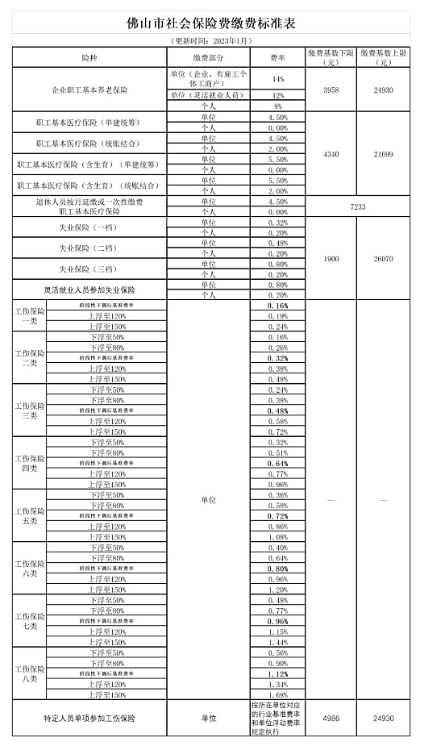
1 | 养老、失业及工伤基数：企业职工基本养老保险基数下限 4,546 元、上限 26,421 元；失业保险上限 27,234 元

 | https://ddei3-0-ctp.asiainfo-sec.com:443/wis/clicktime/v1/query?url=https%3a%2f%2fm12333.cn%2fpolicy%2fmpbfz.html%3futm%5fsource%3dchatgpt.com&umid=F105A7B6-3C4C-DC06-AECC-8CE67D52FFF6&auth=1b7026dd0d0ddf2d048eb69ec2055ced11f64474-87a199ca46f8377678c1276f154ea3499b0362fb

 | https://m.fs.bendibao.com/live/126634.shtm
 | 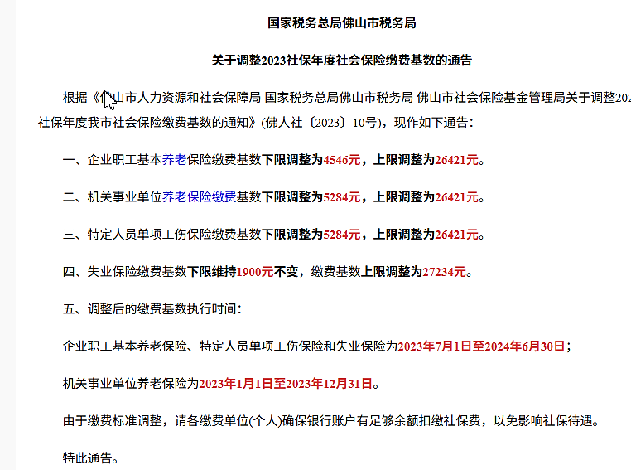

2 | 医疗保险基数与费率：自 2023 年起，佛山实施待遇清单筹资政策，医疗保险（含生育）费率变为统账结合：单位 4.5%、个人 2%；若选择单建统筹，则单位 4.5%（个人不缴）；基数上下限为上上年度平均工资 60%–300%，即 4,340 元–21,699 元

 | https://m.fs.bendibao.com/live/123200.shtm

3 | 广东省从 2023 年 5 月 1 日开始就统一执行失业保险总费率 1%（单位 0.8% + 个人 0.2%），

 | 从 2023 年 5 月 1 日 起，广东省已经正式终止失业保险的“浮动费率”（0.32%、0.48%、0.8%）制度，改为统一费率。

 | https://guangdong.chinatax.gov.cn/gdsw/stsw_sbzc/2023-04/27/content_ddec7fe19a6848babd4605744360027f.shtml?utm_source=chatgpt.com

4 | 2023年度缴存基数不得高于我市2022年度城镇非私营单位在岗职工月平均工资3倍，即缴存基数上限为27234元；不得低于我市在岗职工最低工资标准，即缴存基数下限为1900元。
 | https://m12333.cn/policy/mpscm.html#:~:text=2023%E5%B9%B4%E5%BA%A6%E7%BC%B4%E5%AD%98%E5%9F%BA%E6%95%B0%E4%B8%8D%E5%BE%97%E9%AB%98%E4%BA%8E%E6%88%91%E5%B8%822022%E5%B9%B4%E5%BA%A6%E5%9F%8E%E9%95%87%E9%9D%9E%E7%A7%81%E8%90%A5%E5%8D%95%E4%BD%8D%E5%9C%A8%E5%B2%97%E8%81%8C%E5%B7%A5%E6%9C%88%E5%B9%B3%E5%9D%87%E5%B7%A5%E8%B5%843%E5%80%8D%EF%BC%8C%E5%8D%B3%E7%BC%B4%E5%AD%98%E5%9F%BA%E6%95%B0%E4%B8%8A%E9%99%90%E4%B8%BA27234%E5%85%83%EF%BC%9B%E4%B8%8D%E5%BE%97%E4%BD%8E%E4%BA%8E%E6%88%91%E5%B8%82%E5%9C%A8%E5%B2%97%E8%81%8C%E5%B7%A5%E6%9C%80%E4%BD%8E%E5%B7%A5%E8%B5%84%E6%A0%87%E5%87%86%EF%BC%8C%E5%8D%B3%E7%BC%B4%E5%AD%98%E5%9F%BA%E6%95%B0%E4%B8%8B%E9%99%90%E4%B8%BA1900%E5%85%83%E3%80%82%20%E5%BD%93%E5%8D%95%E4%BD%8D%E7%94%B3%E6%8A%A5%E7%9A%84%E5%B7%A5%E8%B5%84%E9%AB%98%E4%BA%8E%E7%BC%B4%E5%AD%98%E5%9F%BA%E6%95%B0%E4%B8%8A%E9%99%90%E6%97%B6%EF%BC%8C%E5%8F%96%E7%BC%B4%E5%AD%98%E5%9F%BA%E6%95%B0%E4%B8%8A%E9%99%90%E8%AE%A1%E7%AE%97%E8%81%8C%E5%B7%A5%E6%9C%88%E7%BC%B4%E5%AD%98%E9%A2%9D%EF%BC%8C%E4%BD%86%E4%B8%8D%E5%BE%97%E7%94%A8%E7%BC%B4%E5%AD%98%E5%9F%BA%E6%95%B0%E4%B8%8A%E9%99%90%E6%9B%BF%E4%BB%A3%E8%81%8C%E5%B7%A5%E5%B7%A5%E8%B5%84%E6%95%B0%E9%A2%9D%E8%BF%9B%E8%A1%8C%E7%94%B3%E6%8A%A5%E3%80%82,%E5%8D%95%E4%BD%8D%E5%8F%8A%E4%B8%AA%E4%BA%BA%E7%9A%84%E4%BD%8F%E6%88%BF%E5%85%AC%E7%A7%AF%E9%87%91%E7%BC%B4%E5%AD%98%E6%AF%94%E4%BE%8B%E4%B8%8B%E9%99%90%E5%90%84%E4%B8%BA5%EF%BC%85%EF%BC%8C%E4%B8%8A%E9%99%90%E5%90%84%E4%B8%BA12%EF%BC%85%E3%80%82%20%E7%BC%B4%E5%AD%98%E6%AF%94%E4%BE%8B%E5%8F%961%EF%BC%85%E7%9A%84%E6%95%B4%E6%95%B0%E5%80%8D%E3%80%82

 | https://fs.bendibao.com/live/201774/90817.shtm

佛山2024
https://fs.bendibao.com/live/202481/129224.shtm | 1 | https://fs.bendibao.com/live/2014829/81471.shtm#:~:text=2024%E4%BD%9B%E5%B1%B1%E5%8C%BB%E4%BF%9D%E7%BC%B4%E8%B4%B9%E5%9F%BA%E6%95%B0%E4%B8%8A%E9%99%90%E4%B8%BA%205626%E5%85%83%EF%BC%8C%E4%B8%8B%E9%99%90%E4%B8%BA%204340%E5%85%83%E3%80%82%202%E3%80%81%E7%BC%B4%E8%B4%B9%E6%AF%94%E4%BE%8B%EF%BC%9A%202024%E5%B9%B4%EF%BC%8C%E7%BB%9F%E8%B4%A6%E7%BB%93%E5%90%88%E8%81%8C%E5%B7%A5%E5%9F%BA%E6%9C%AC%E5%8C%BB%E7%96%97%E4%BF%9D%E9%99%A9%E7%94%A8%E4%BA%BA%E5%8D%95%E4%BD%8D%E8%B4%B9%E7%8E%87%E4%B8%BA%205%25%EF%BC%8C%E4%B8%AA%E4%BA%BA%E8%B4%B9%E7%8E%87%E4%B8%BA,2%25%EF%BC%9B%E5%8D%95%E5%BB%BA%E7%BB%9F%E7%AD%B9%E8%81%8C%E5%B7%A5%E5%9F%BA%E6%9C%AC%E5%8C%BB%E7%96%97%E4%BF%9D%E9%99%A9%E7%BC%B4%E8%B4%B9%E8%B4%B9%E7%8E%87%E4%B8%BA%204%25%E3%80%82%20%E7%94%A8%E4%BA%BA%E5%8D%95%E4%BD%8D%E5%8F%8A%E7%81%B5%E6%B4%BB%E5%B0%B1%E4%B8%9A%E4%BA%BA%E5%91%98%E6%8C%89%E8%A7%84%E5%AE%9A%E9%80%89%E6%8B%A9%E7%BB%9F%E8%B4%A6%E7%BB%93%E5%90%88%E6%88%96%E5%8D%95%E5%BB%BA%E7%BB%9F%E7%AD%B9%E8%81%8C%E5%B7%A5%E5%9F%BA%E6%9C%AC%E5%8C%BB%E7%96%97%E4%BF%9D%E9%99%A9%E3%80%82%201%E3%80%81%E7%BC%B4%E8%B4%B9%E6%97%B6%E9%97%B4%EF%BC%9A%20%E7%A8%8E%E5%8A%A1%E9%83%A8%E9%97%A8%E5%B0%86%E4%BA%8E%2011%E6%9C%88%E4%B8%8B%E6%97%AC%E8%B5%B7%20%E5%88%86%E6%89%B9%E6%89%A3%E7%BC%B4%E5%8C%BB%E4%BF%9D%E8%B4%B9%E3%80%82
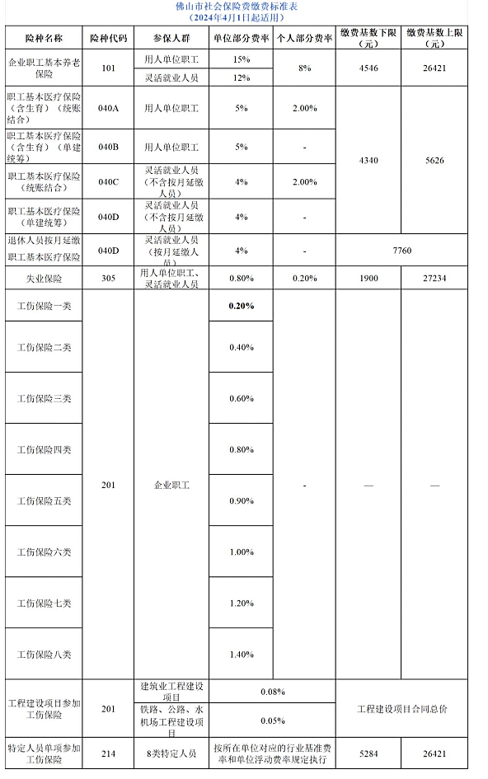
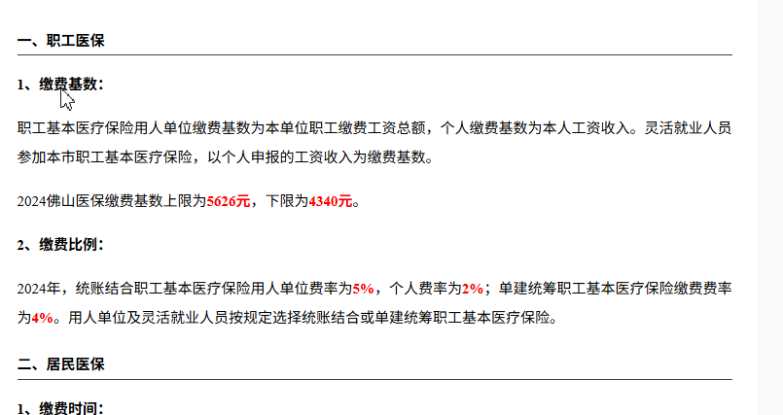

 |  | https://guangdong.chinatax.gov.cn/gdsw/fssw_tzgg/2023-12/21/content_c0d904b0cfb54683bf3c9cf0a14d3ba6.shtml

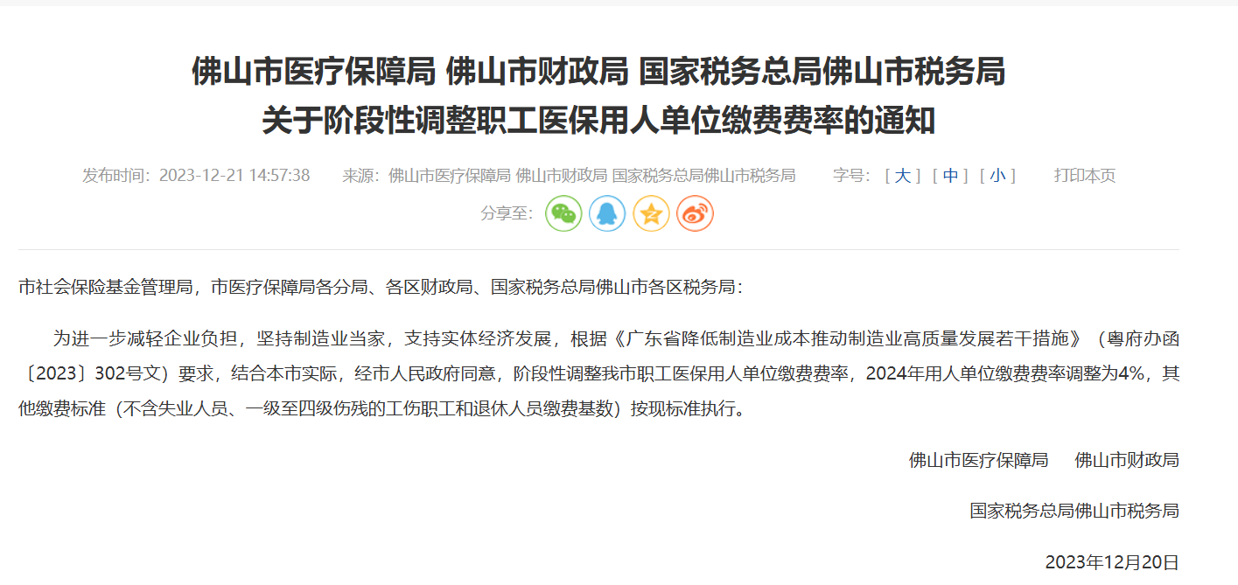

 |  | http://www.hr668.com/ldbzzt/ldbzzt20240103b.html
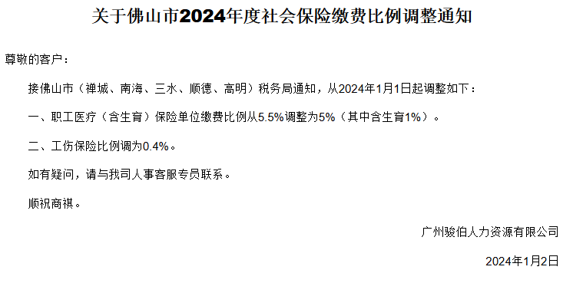

 | 2 | 2024年度缴存基数不得高于我市2023年度城镇非私营单位在岗职工月平均工资3倍，即缴存基数上限为28770元；不得低于我市在岗职工最低工资标准，即缴存基数下限为1900元。
 |  | https://fs.bendibao.com/live/202481/129232.shtm#:~:text=2024%E5%B9%B4%E5%BA%A6%E7%BC%B4%E5%AD%98%E5%9F%BA%E6%95%B0%E4%B8%8D%E5%BE%97%E9%AB%98%E4%BA%8E%E6%88%91%E5%B8%822023%E5%B9%B4%E5%BA%A6%E5%9F%8E%E9%95%87%E9%9D%9E%E7%A7%81%E8%90%A5%E5%8D%95%E4%BD%8D%E5%9C%A8%E5%B2%97%E8%81%8C%E5%B7%A5%E6%9C%88%E5%B9%B3%E5%9D%87%E5%B7%A5%E8%B5%843%E5%80%8D%EF%BC%8C%E5%8D%B3%E7%BC%B4%E5%AD%98%E5%9F%BA%E6%95%B0%E4%B8%8A%E9%99%90%E4%B8%BA28770%E5%85%83%EF%BC%9B%E4%B8%8D%E5%BE%97%E4%BD%8E%E4%BA%8E%E6%88%91%E5%B8%82%E5%9C%A8%E5%B2%97%E8%81%8C%E5%B7%A5%20%E6%9C%80%E4%BD%8E%E5%B7%A5%E8%B5%84,%E6%A0%87%E5%87%86%EF%BC%8C%E5%8D%B3%E7%BC%B4%E5%AD%98%E5%9F%BA%E6%95%B0%E4%B8%8B%E9%99%90%E4%B8%BA1900%E5%85%83%E3%80%82%20%E5%AF%B9%E4%BA%8E%E7%BC%B4%E5%AD%98%E5%9F%BA%E6%95%B0%E6%9C%AA%E6%8C%89%E4%B8%8A%E8%BF%B0%E8%A7%84%E5%AE%9A%E6%89%A7%E8%A1%8C%E7%9A%84%E7%BC%B4%E5%AD%98%E8%81%8C%E5%B7%A5%E6%88%96%E7%81%B5%E6%B4%BB%E5%B0%B1%E4%B8%9A%E4%BA%BA%E5%91%98%EF%BC%8C%E5%BA%94%E4%BA%88%E4%BB%A5%E8%B0%83%E6%95%B4%E3%80%82%20%E7%BC%B4%E5%AD%98%E5%9F%BA%E6%95%B0%E6%8C%89%E7%85%A7%E8%81%8C%E5%B7%A5%E6%9C%AC%E4%BA%BA2023%E5%B9%B4%EF%BC%881%E6%9C%88%E8%87%B312%E6%9C%88%EF%BC%89%E6%9C%88%E5%B9%B3%E5%9D%87%E5%B7%A5%E8%B5%84%E7%A1%AE%E5%AE%9A%EF%BC%8C%E5%85%81%E8%AE%B8%E5%9B%9B%E8%88%8D%E4%BA%94%E5%85%A5%E4%BF%9D%E7%95%99%E4%B8%A4%E4%BD%8D%E5%B0%8F%E6%95%B0%E3%80%82

